システム仕様
家計簿アプリ

 |  | メイン画面
システム作成理由 | スマホアプリで使用しているものを参考に作りたいと思い、 成果物として作成することを決定
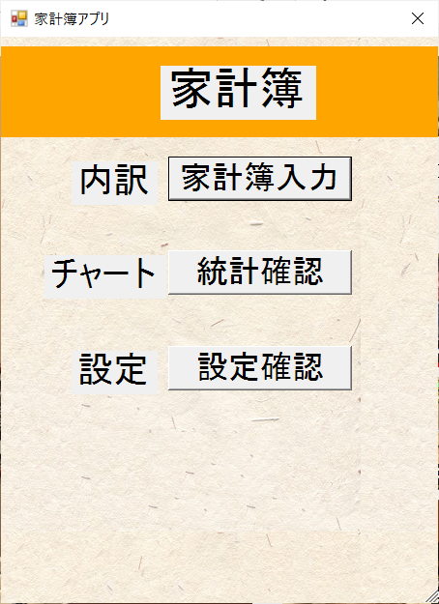

システム概要 | ■家計簿の基本的な機能 ①家計簿入力 基本的な家計簿入力と家計簿の確認を行う画面 ・1日ごと、1週ごと、1月ごと、1年ごと ②統計確認 家計簿の円グラフ確認 ・グラフ期間種類は月間、年間、期間 ③設定確認 ・パスワード、画面のスタイル色、通知設定

家計簿入力画面
家計簿入力画面のシステム概要 |  | ・家計簿のデータ確認画面(1日ごと) | ・家計簿のデータ確認画面(カレンダー)

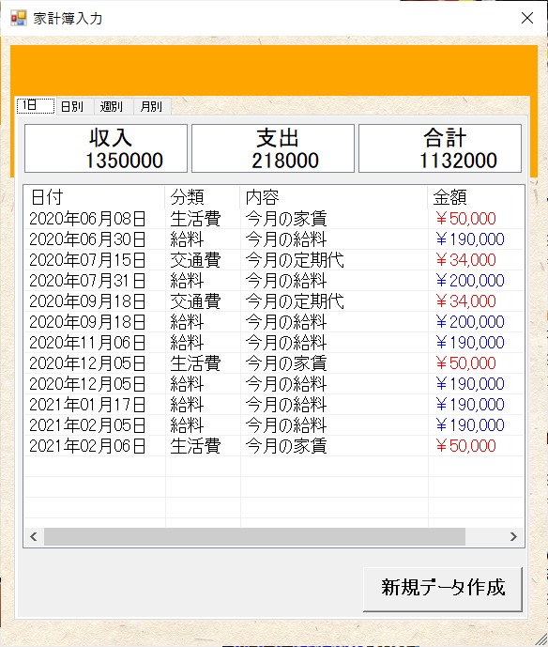
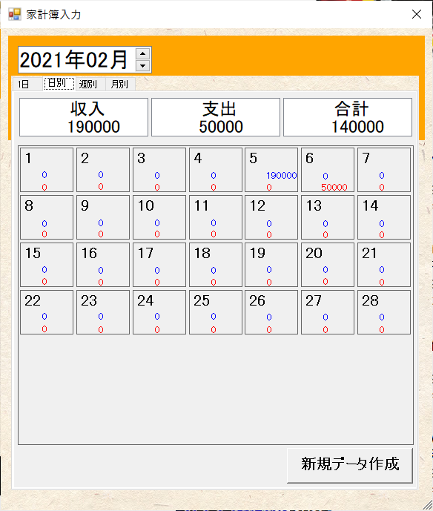
 | ・家計簿のデータ表示種類
 | ①1日
 | 1年間の1日ごとの個別データを表示
 | ②日別
 | 1ヶ月の1日ごとの個別データを表示
 | ③週別
 | 1ヶ月の週ごとの累積データを表示
 | ④月別
 | 1年生の1ヶ月ごとの累積データを表示

 | ・家計簿の1日ごとの表示内容 ①日付 ②分類：新規作成の分類が表示 ③内容 ④金額：文字色のよって収入か支出か判断 収入：青、支出：赤

 | ・家計簿のカレンダーの表示内容 ①カレンダー日付 ②金額 収入：青、支出：赤

 |  | ・家計簿のデータ確認画面(1週ごと) | ・家計簿のデータ確認画面(1年ごと)

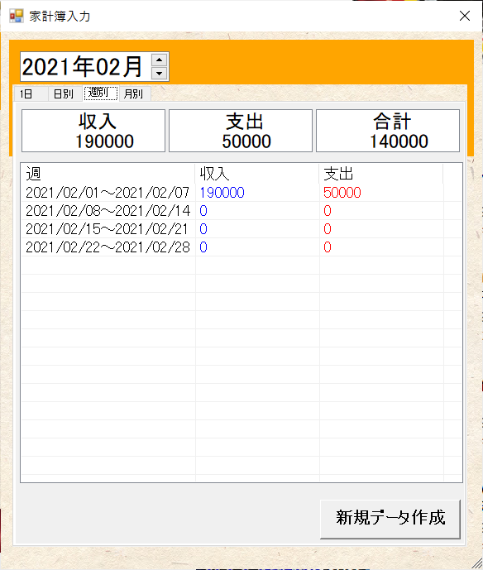
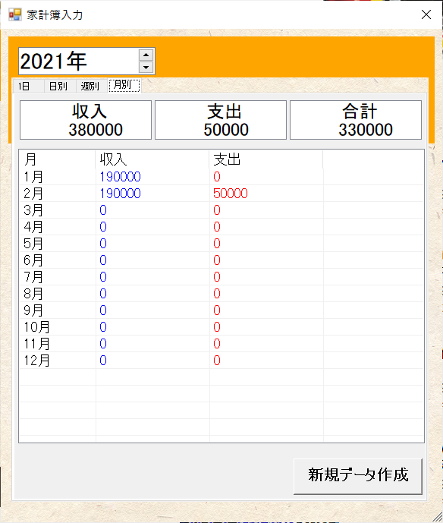
 | ・家計簿の1週ごとの表示内容 ①週 ②収入：青の文字色で金額表示 ③支出：赤の文字色で金額表示

 | ・家計簿の1年ごとの表示内容 ①月 ②収入：青の文字色で金額表示 ③支出：赤の文字色で金額表示

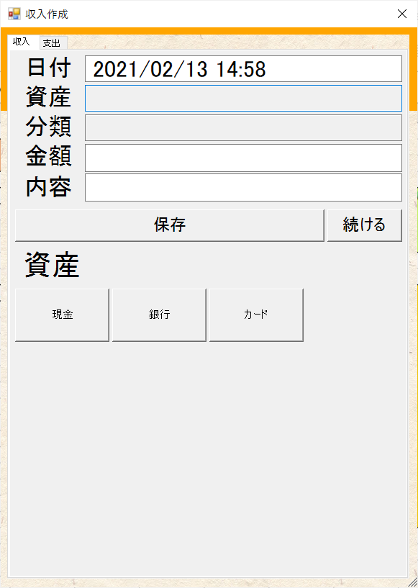
 | ・家計簿の新規作成データ詳細
 | ①日付
 | ・デフォルトで今日の日付が表示される
 | ・テキストボックスに入力する
 | ・下に表示されるカレンダーからも設定可能
 | ②資産
 | ・テキストボックスに入力する
 | ・下に表示されるボタンでも設定可能
 | ③分類
 | ・テキストボックスに入力する
 | ・下に表示されるボタンでも設定可能
 | ④金額
 | ・テキストボックスに入力する

 | ⑤内容
 | ・テキストボックスに入力する

統計確認
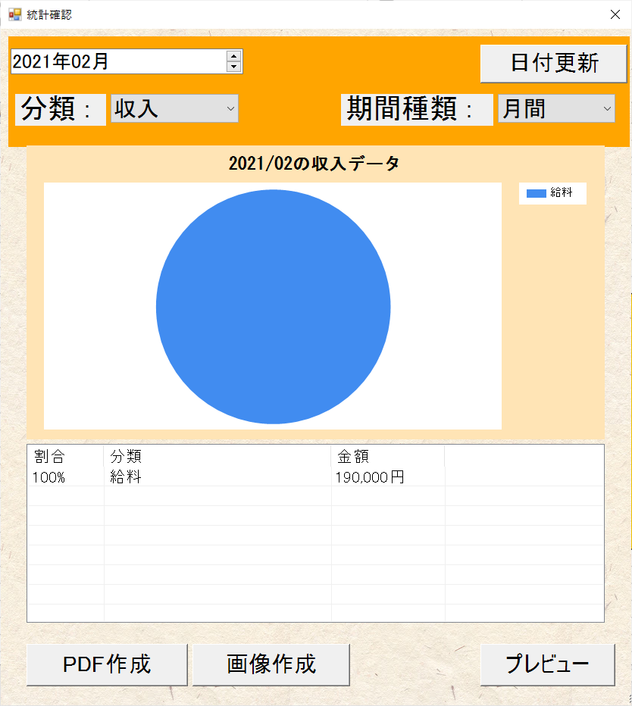
・グラフ種類 ■円グラフ 月ごとに表示する 年ごとに表示する 期間指定で表示する

グラフの表示内容 ①分類 ・収入か支出 ②期間種類 ・月間、年間、期間 ③円グラフ ・タイトル : yyyy/MMの分類種類のデータ ・分類も表示 ④リスト ・割合、分類、金額を表示

統計確認の画面機能 ①PDF作成 ・表示している円グラフの統計データ作成 ②画像作成 ・現在表示されたスクリーンショット作成 ③プレビュー ・AcrobatReaderがダウンロードがされていた場合、AcrobatReaderでの参照が可能 ・AcrobatReaderがダウンロードがされていない場合、ブラウザでの参照

設定確認
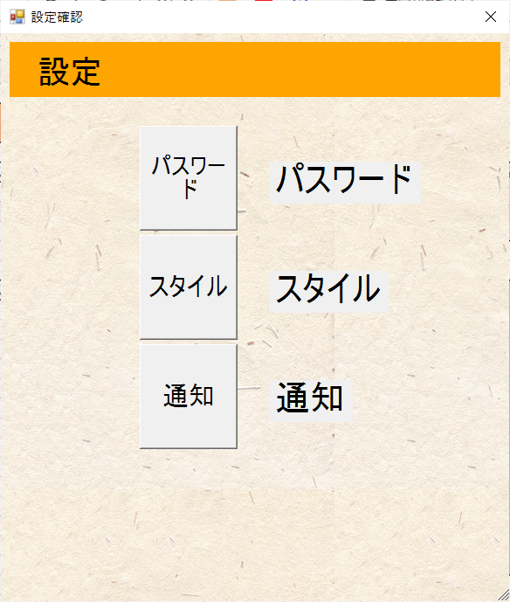
設定確認 ・パスワード設定 パスワードを再設定する画面 ・スタイル設定 画面上部のパネル色を変更する画面 ・通知設定 次回操作するための通知有無と時刻を設定する画面

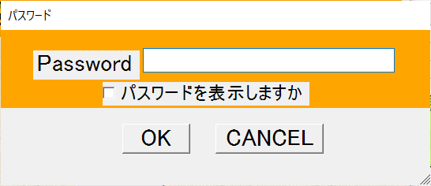
パスワードの画面内容 ・現在のパスワードは設定不可 ・「パスワードを表示しますか」チェックボックスをONにすると入力内容を確認可

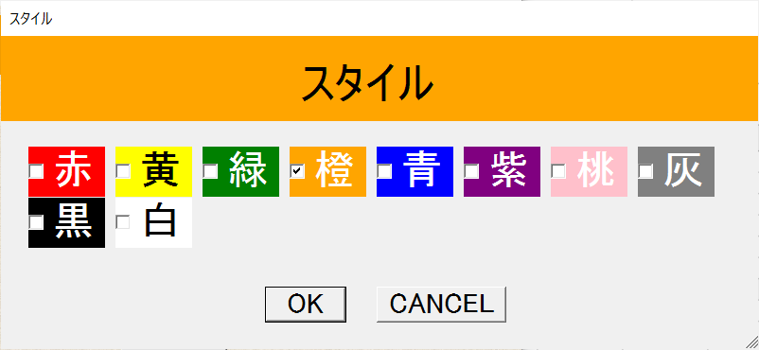
スタイルの画面内容 ・全部で10色から選択可能 ・赤、黄、緑、橙、青、紫、桃、灰、黒、白の中から選択

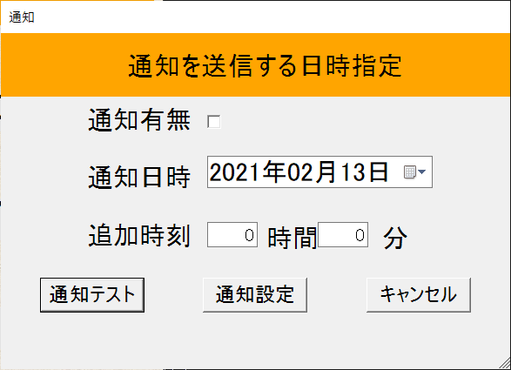
通知設定の画面内容 ・通知有無を設定することで通知を送信 ・通知日時を指定できる ・追加時刻を指定できる

